DangNhap&DangKy
ĐĂNG NHẬP
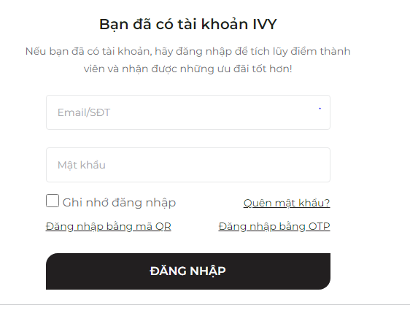

Mô tả điều kiện
Điều kiện đầu vào | Lớp tương đương
 | Vùng hợp lệ | Ký hiệu đánh dấu | Vùng không hợp lệ | Ký hiệu đánh dấu
Username | u1 | 1 | Nhập sai | 5
 | u2 | 2
 | u3 | 3 | Để trống | 6
 | u4 | 4
Password | 123456 | 7 | Nhập sai | 8
 |  |  | Để trống | 9

Các testcase

TC | Đầu vào(Input) | Đầu ra mong đợi (output) | Độ bao phủ(Cover) | Kết quả(Result)
1 | username="u1" password="123456" | Đăng nhập thành công | (1,2,3,4,7) | Pass
2 | username="a1" password="123456" | Lỗi! Tên đăng nhập hoặc mật khẩu không hợp lệ | (5 , 7) | Failed
3 | username="u1" | Vui lòng điền đầy đủ thông tin đăng nhập | (1,2,3,4,8) | Failed

ĐĂNG KÝ

Mô tả điều kiện
Điều kiện đầu vào | Lớp tương đương
 | Vùng hợp lệ | Ký hiệu đánh dấu | Vùng không hợp lệ | Ký hiệu đánh dấu
Họ , Tên | u1 | 1 | Bỏ trống | 8
Email | abc@gmail.com | 2 | Nhập sai định dạng | 9
Ngày sinh | 2000-10-10 | 3 | Nhập sai định dạng | 10
Giới tính | Nam | 4 | Bỏ trống | 11
Địa chỉ | Ha Noi | 5 | Bỏ trống | 12
Password | 123456 | 7 | Bỏ trống | 13

Các test case
TC | Đầu vào(Input) | Đầu ra mong đợi (output) | Độ bao phủ(Cover) | Kết quả(Result)
1 | Họ="a" Tên = "b" | Hợp lệ | (1,2,3) | Pass
2 | Giới tính = "Nam/Nữ/Khác" | Hợp lệ | (1,2,3) | Pass
3 | Quận/Huyện để trống | Thông báo lỗi: "Lỗi! Vui Lòng nhập Quận/Huyện" | 5 | Failed
4 | Password = "123" | Thông báo lỗi"Vui lòng nhập mật khẩu với độ dài 6-32 kí tự" | (5, 7) | Failed
5

QLGH_SuaSoLuongSanPham
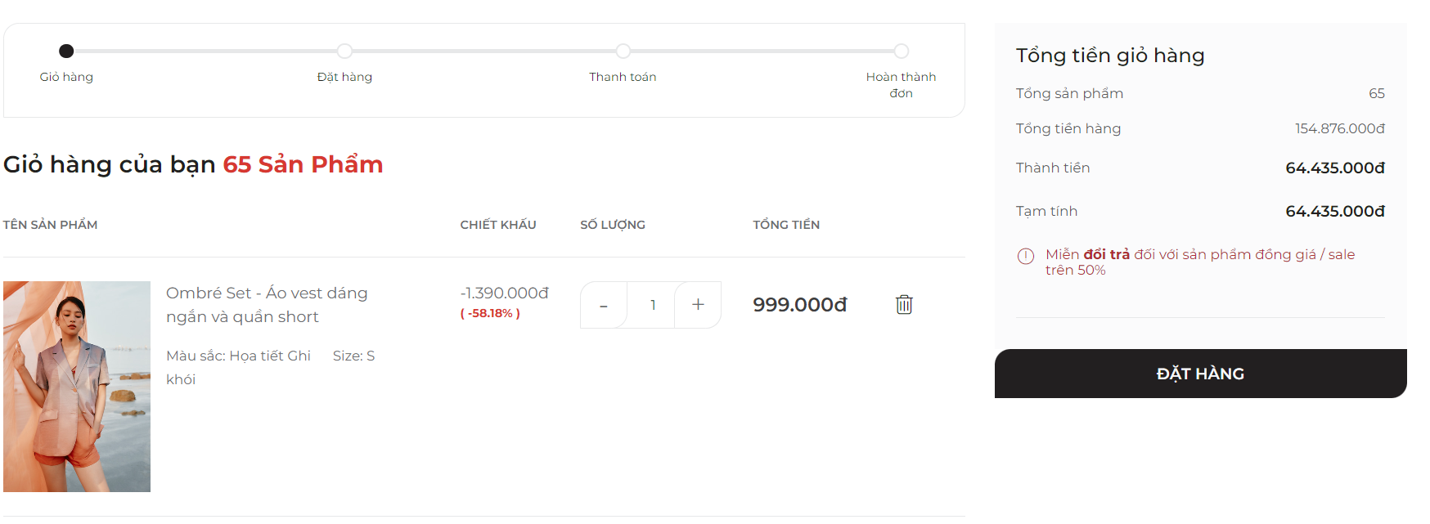

Các trường | Điều kiện | Vùng hợp lệ | Ký hiệu | Vùng không hợp lệ | Ký hiệu | Biên hợp lệ | Ký hiệu | Biên không hợp lệ | Ký hiệu
Số lượng | Phải là số lớn hơn 1 và khác rỗng | >1 | h1 | <=1 | k1 | 2 | v1 | 1 | u1
 |  |  |  | Để trống | k2 |  |  | 0 | u2
 |  |  |  | Chữ cái bất kì | k3

Các test case
Ký hiệu test case | Tên test case | Đầu vào | Đầu ra | Ghi chú
TC1 | Test hợp lệ | Nhập số lượng: 2 | Màn hình hiển thị thông báo đã thêm sản phẩm mới | h1, v1
TC2 | Test không hợp lệ 1 | Nhập số lượng: 1 | Màn hình hiển thị thông báo "Số lượng sản phẩm không hợp lệ" | k1, u1
TC3 | Test không hợp lệ 2 | Nhập số lượng: 0 | Màn hình hiển thị thông báo "Số lượng sản phẩm phải lớn hơn 1" | k1, u2
TC4 | Test không hợp lệ 3 | Nhập số lượng: rỗng | Màn hình hiển thị thông báo "Số lượng sản phẩm phải lớn hơn 1" | k2
TC5 | Test không hợp lệ 4 | Nhập số lượng: chữ cái | Textbox không cho phép nhập chữ | k3

